Traslado Planta
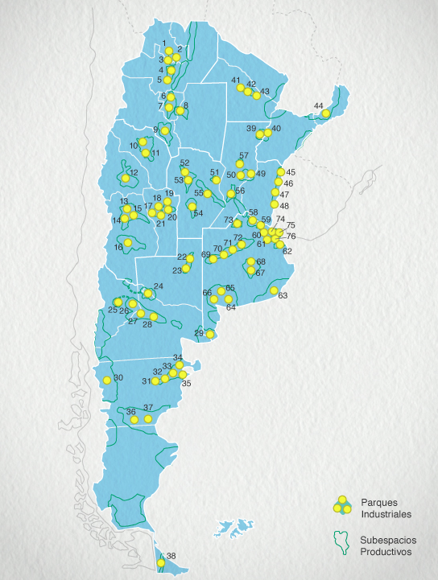
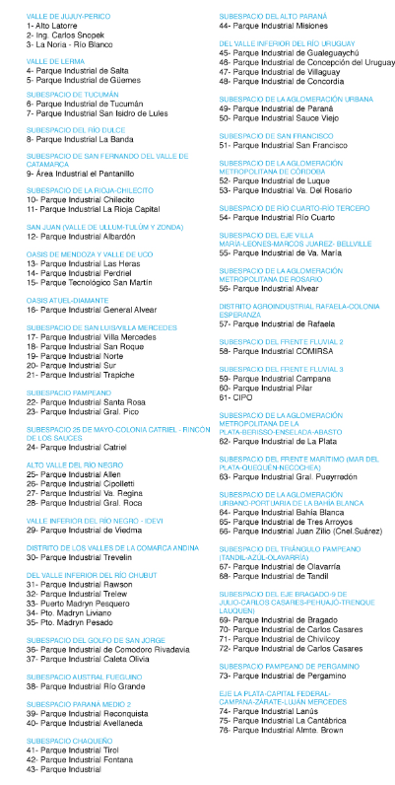



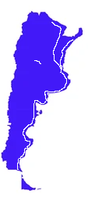

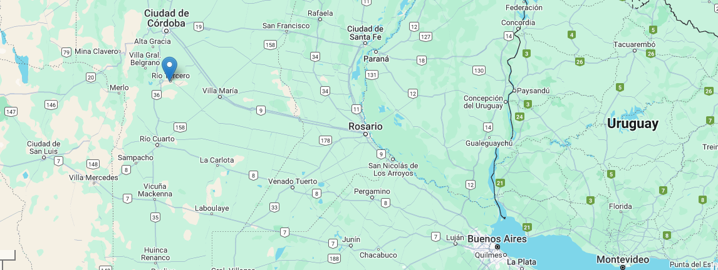

Ciudad | Provincias | Aprobacion | POBLACION | Predio en hectareas | Acceso | KM | EXENCION |  |  |  | Energia Electrica | Contacto | Observaciones
 |  |  |  |  |  | Buenos Aires | Ingresos Brutos | Inmobiliario | Sellos | Tasa comercio
Rio Tercero | Cordoba | Definitiva (no químico) | 46,500 | 69 | 71 km Ruta Nac 9 | 690 |  |  |  | 100% - 5 años |  | 3571565662 | No tine aprobación química.celeste globaldi
James Craik |  | * | 5,200 |  | Ruta Nac 9 | 588 |  |  |  |  |  | 3534970204 | No hay lugar
Villa Maria |  | Definitiva | 79,360 | 84 | Ruta Nac 9 | 553 | 100% por 15 años |  |  |  | 25% x 3 años 15% x 2 años 10% x 2 años | (353) 460-8191
Villa Constitucion | Santa Fe |  | 47,370 |  | Ruta Nac 9 Ferrocaril | 464
San Nicolas | Buenos aires | Definitiva | 10,464 | 458 | Ruta Nac 9 Puertos Ferrocaril | 239 | 100% por 10 años |  |  |  | Red de media y baja tensión. | 336 4405117
Campana | Buenos aires | Definitiva | 94,330 | 32 | Ruta Nac 9 Puertos Ferrocaril | 70 | 100% por 10 años |  |  |  |  | 11 3547 7045

Hoja1 (2)
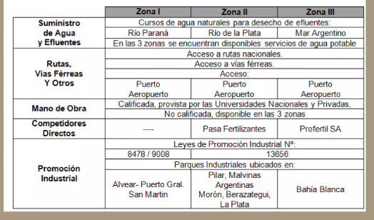
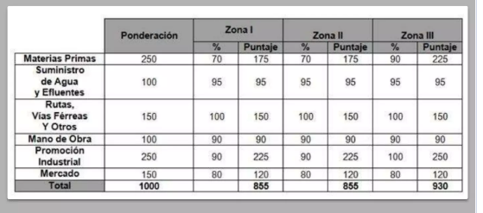
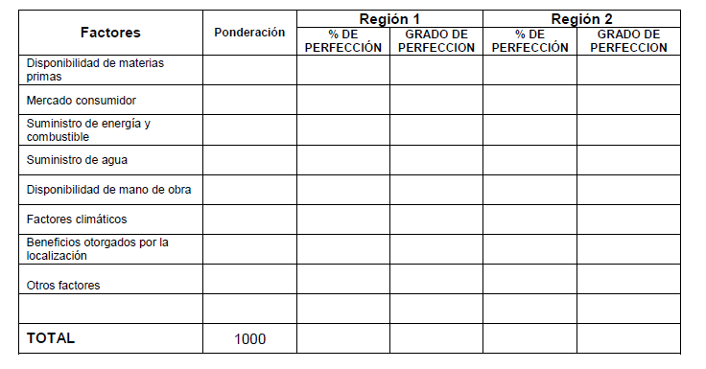
Factores | Ponderación | ZONA I Córdoba | ZONA II Sur Santa FE | ZONA III Buenos Aires
Disponibilidad de materia prima | 250
Mercado consumidor | 150
Suministro de energía y combustible |  | linea de alta tensión
Suministra de agua y efluentes | 100 | Rio Tercero | Rio Paraná | Mar Argentino
Disponibilidad de Mano de Obra | 100 | Colegio Técnicos; terciarios, Universidad Nacional | Colegio Técnicos | Colegio Técnicos; terciarios, Universidad Nacional
Factores climáticos
Promoción industrial | 250
Rutas, vías férreas y fluviales | 150 | Rutas, ferrocaril | rutas, ferrocaril, vías fluviales | Rutas, ferrocaril, viás fluviales y aeropuerto

